СВОД
 |  |  |  | УТВЕРЖДАЮ:

Спецификация (Техническое требование)
 |  | Требования к продукции Расширить, приложить фото/схему/чертеж. Наименование не должно содержать ссылку на производителя | визуализация
№ пп | Наименование товара | Размер |  | Ед. изм. | Кол-во | Срок поставки | Цена за ед. без учета НДС | Стоимость руб., без. НДС
0 | 2 | 5 |  | 7 | 8 | 9 | 10 | 11
1 | Код ОКПД 2 14.20.10.993 - Сувенирная продукция ручка металическая шариковая. | Ручка металическая шариковая: Цвет товара - синий/серебристый; Материал товара - металл с покрытием soft-touch; Цвет гравировки - матово - белый с серебристым отливом; Размеры товара в следующем диапазоне - D1,0 - 1,5 х 14,0-15,0см. |  | шт | 100
2 | Код ОКПД 2 14.20.10.993 - Сувенирная продукция Перчатки с подкладкой из флиса Thinsulate | Перчатки с подкладкой из флиса Thinsulate; Цвет товара - черный; Материал товара - полиэстер 100%; подкладка - полиэстер 100%, Thinsulate; флис, плотность 40 г/м²; Размеры товара в следующем диапазоне - M–XXL. Вес брутто (1 шт.) - 100 г | 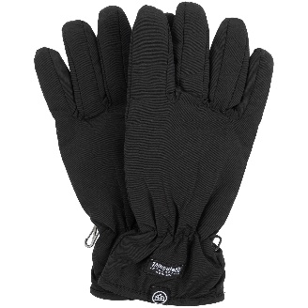 | шт | 100
3 | Код ОКПД 2 14.20.10.993 - Сувенирная продукция Перчатки | Перчатки; Цвет товара - черный; Материал товара - полиэстер 100%; вставки - натуральная кожа; утеплитель - полиэстер 100%, 3M Thinsulate, плотность 100 г/м²; Размеры товара в следующем диапазоне - L–XL. Вес брутто (1 шт.) - 262 г | 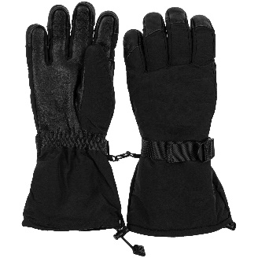 | шт | 10
4 | Код ОКПД 2 14.20.10.993 - Сувенирная продукция Варежки | Варежки; Цвет товара - черный; Материал товара - полиэстер 100%; вставки - натуральная кожа; утеплитель - полиэстер 100%, 3M Thinsulate, плотность 100 г/м²; Размеры товара в следующем диапазоне - L–XL. Вес брутто (1 шт.) - 262 г | 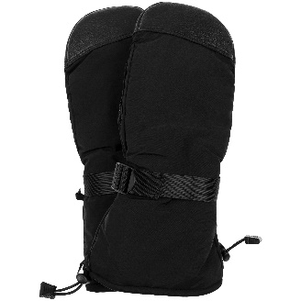 | шт | 10
5 | Код ОКПД 2 14.20.10.993 - Сувенирная продукция Варежки | Варежки; Цвет товара - черный; Материал товара - верх - полиэстер 100%, плотность 20D; подкладка - полиэстер 100%; флис; Размеры товара в следующем диапазоне - M–XXL. Вес брутто (1 шт.) - 107 г | 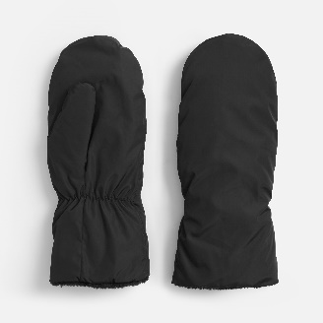 | шт | 100
6 | Код ОКПД 2 14.20.10.993 - Сувенирная продукция Шоперы с логотипом | Шоперы с логотипом; Цвет товара - синий, оранжевый, черный; Материал товара - хлопок 100%, плотность 240 г/м²; Размеры товара - 38х42 см, ручки: 72х2,5 см. Вес брутто (1 шт.) - 130 г | 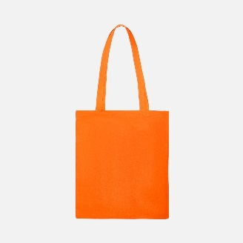 | шт | 200
7 | Код ОКПД 2 14.20.10.993 - Сувенирная продукция Рюкзак | Рюкзак; Цвет товара - синий, оранжевый, черный; Материал товара - полиэстер, 600D; Размеры товара - 41x31x12 см; | 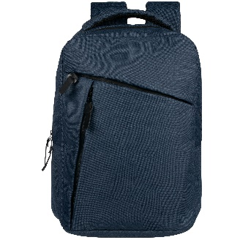 | шт | 200
8 | Код ОКПД 2 14.20.10.993 - Сувенирная продукция Рубашка поло мужская | Рубашка поло мужская; Цвет товара - белый, синий, оранжевый, черный; Материал товара - хлопок 100%, гребенная пряжа (пенье), плотность 210 г/м²; пике; Размеры товара - S–3XL; Вес брутто (1 шт.) - 220 г | 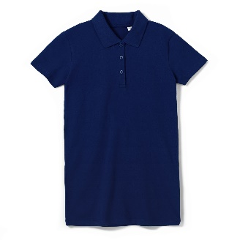 | шт | 20
9 | Код ОКПД 2 14.20.10.993 - Сувенирная продукция Рубашка поло женская | Рубашка поло женская; Цвет товара - белый, синий, оранжевый, черный; Материал товара - хлопок 100%, гребенная пряжа (пенье), плотность 210 г/м²; пике; Размеры товара - S–3XL; Вес брутто (1 шт.) - 220 г | 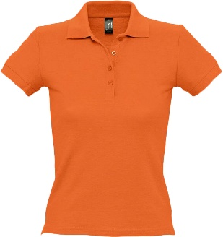 | шт | 20
10 | Код ОКПД 2 14.20.10.993 - Сувенирная продукция Жилет | Жилет; Цвет товара - синий, оранжевый, черный; Материал товара - верх - полиэстер 100%, плотность 80 г/м²; дюспо; подкладка - полиэстер 100%; утеплитель - полиэстер 100%, синтепон, плотность 200 г/м²; Размеры товара - XS–3XL; Вес брутто (1 шт.) - 550 г | 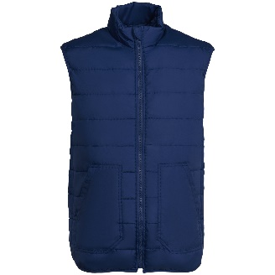 | шт | 100
11 | Код ОКПД 2 14.20.10.993 - Сувенирная продукция Смарт-бутылка с заменяемой батарейкой Long Therm | Смарт-бутылка с заменяемой батарейкой Long Therm; Цвет товара - серебристый, синий, оранжевый, золотистый, черный Размеры товара: высота 23,5 см, диаметр 6,5 см, упаковка: 7x7x24 см Материал: корпус - нержавеющая сталь, 304 внутри, 201 снаружи Вес брутто (1 шт.) - 334 г Объем, мл - 500 мл | 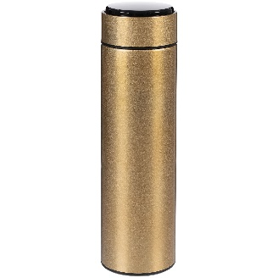 | шт | 200
12 | Код ОКПД 2 14.20.10.993 - Сувенирная продукция ежедневник А5 | Ежедневник А5;Цвет товара - синий; Материал товара - искуственная кожа; Кол-во страниц в диапазоне 300\400; Бумага - тонированная. |  | шт | 200
13 | Код ОКПД 2 14.20.10.993 - Сувенирная продукция Плед | Плед; Материал товара - полиэстер 100%, флис; Цвет товара - синий, оранжевый, серый, белый; Плотность товара - 240 г/м²; Размеры: 125x150 см; в сложении: 35х35х8 см; Масса брутто - 500 г. | 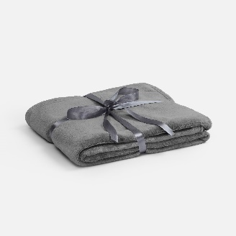 | шт | 30
14 | Код ОКПД 2 14.20.10.993 - Сувенирная продукция Флешка | Флешка; Цвет товара - черный, серебристый, золотистый ; Размер товара: 3,8 х 1,2 х 0,4 см; Интерфейс USB 2.0; Объем памяти 8 Гб | 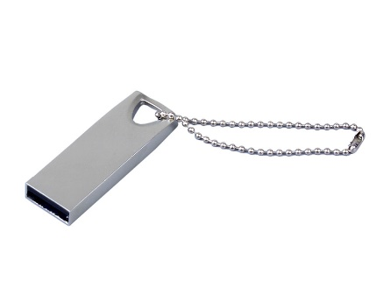 | шт | 50
15 | Код ОКПД 2 14.20.10.993 - Сувенирная продукция Набор для виски | Набор для виски; Цвет товара: натуральный, прозрачный Материал товара: бамбук, стекло, нержавеющая сталь Особенности материалов: нержавеющая cталь, бамбук, стекло Объем 350 мл Размер товара (см) 30 х 10,5 см | 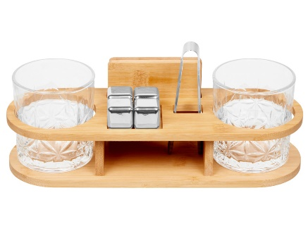 | шт | 20
16 | Код ОКПД 2 14.20.10.993 - Сувенирная продукция Сумка для конференций | Сумка для конференций; Цвет товара: черный; Материал товара: переработанный полиэстер Плотность 300D Размер товара (см): 33,5 х 6 х 24 см | 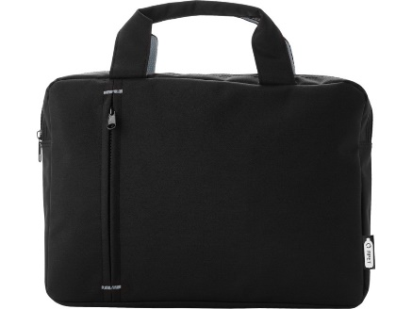 | шт | 10
 | Код ОКПД 2 14.20.10.993 - Сувенирная продукция календарь 2027 г. | Календарь настенный на 2027 год квартальный отрывной 4 блока с логотипом. |  | шт | 100
Всего руб. без НДС
НДС, руб.
Всего руб. с НДС

2
3 | Сроки поставки (передачи Перевозчику) товара: в соответствии с п. 1.4. Договора
4 | Перечень требований к Поставщику:
4.1. | Требования к Маркировке | Каждое грузовое место должно быть промаркировано. Ярлыки/таблички/надписи и т.д., должны содержать наименование грузополучателя, покупателя, порт отгрузки и наименование МТР, надежно зафиксированы и защищены от внешних воздействий при грузовых операциях.
4.2. | Требования к упаковке | Товар направить в укомплектованном виде (в подарочной брендированной упаковке кружка, мёд, ложка для мёда, чай) Комплекты разместить в коробках прокладку каждого комплекта пузырьковыми материалами. Доставка авиа в г. Анадырь.
4.3. | Требования к транспортировке | Транспортировка Товара должна осуществляться Поставщиком, обеспечивая сохранность Продукции от всякого рода механических повреждений и порче его при перевозке различными видами транспорта с учетом перегрузок в пути и длительного хранения, а также предохранять его от различных атмосферных явлений.
4.4. | Базис поставки | г.Анадырь
4.5. | Отгрузочные реквизиты | 689000, Чукотский автономный округ, г. Анадырь, ул. Куркутского 34. Исполнительный аппарат АО «Чукотэнерго» ; Почтовый адрес: 689000, Чукотский АО, г. Анадырь, ул. Куркутского 34 e-mail: priem@chukotenergo.ru; тел/факс: (427 22) 2-22-29 Контактное лицо по техническим вопросам: Начальник отдела управления делами – Долматова Вероника Сергеевна, Тел.: 8 (42722) 2-22-29, моб. 8 924 668 6008, e-mail: Dolmatova_vs@chukotenergo.ru. По вопросам закупки: Начальник Отдел материально – технического снабжения Богданов Иван Александрович 8 924 667-05-89.
4.6. | Требования к сроку гарантии | В соответствии с проектом договора
4.7. | Документы, передаваемые вместе с МТР | В соответствии с проектом договора
4.8. | Требования к происхождению поставляемой продукции | Поставляемая продукция должна быть новой (не бывшей в употреблении), изготовление октябрь 2026 года, по своему качеству и экологической безопасности должна соответствовать требованиям Российских и международных стандартов. - Продукция должна соответствовать техническим параметрам указанным настоящей спецификации. Поставка должна соответствовать единицам измерения и количеству, указанным в настоящей спецификации.

